表紙
容量市場システムマニュアル
事業者情報管理
別冊
第3版

001
＜事業者情報の照会＞

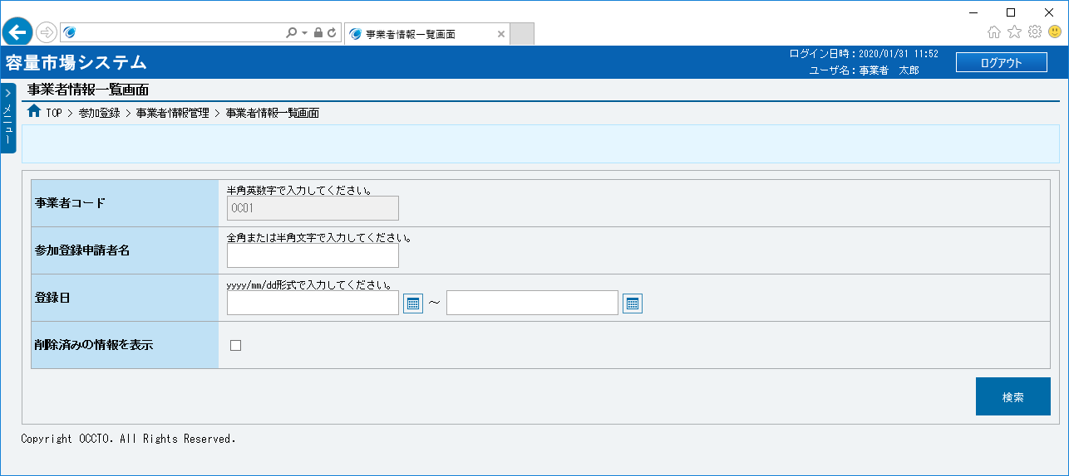
■事業者情報一覧画面 | ■事業者情報一覧画面_項目説明
 |  | 項目No | 項目名 | 必須／ 任意 | 桁数 | 入力方法 | 表示・入力内容

 |  | 検索条件

 |  | ① | 事業者コード | － | － | 表示 | ログインユーザの事業者コードが表示されます。

 |  | ② | 参加登録申請者名 | 任意 | 50 | 手入力 | 検索対象の参加登録申請者名を入力してください。
①
 |  | ③ | 登録日（自） | 任意 | 10 | 手入力 または 日付選択 | 検索対象の登録日（自）を「yyyy/mm/dd」形式で入力、またはカレンダより選択してください。選択した日付を自動でセットします。 （入力例：「2020年4月1日」⇒「2020/04/01」）
②
③
④
 |  | ④ | 登録日（至） | 任意 | 10 | 手入力 または 日付選択 | 検索対象の登録日（至）を「yyyy/mm/dd」形式で入力、またはカレンダより選択してください。選択した日付を自動でセットします。 （入力例：「2020年4月1日」⇒「2020/04/01」）

⑤
⑮
 |  | ⑤ | 削除済みの情報を表示 | 任意 | － | チェック ボックス | 削除済の情報を含めて検索する場合、チェックを入れてください。

 |  | 事業者情報一覧（検索結果）

 |  | ⑥ | データ件数（上部） | － | － | 表示 | 検索結果・表示内容に応じて現在表示中のデータ件数（n-m件目）、データ全件数を表示します。
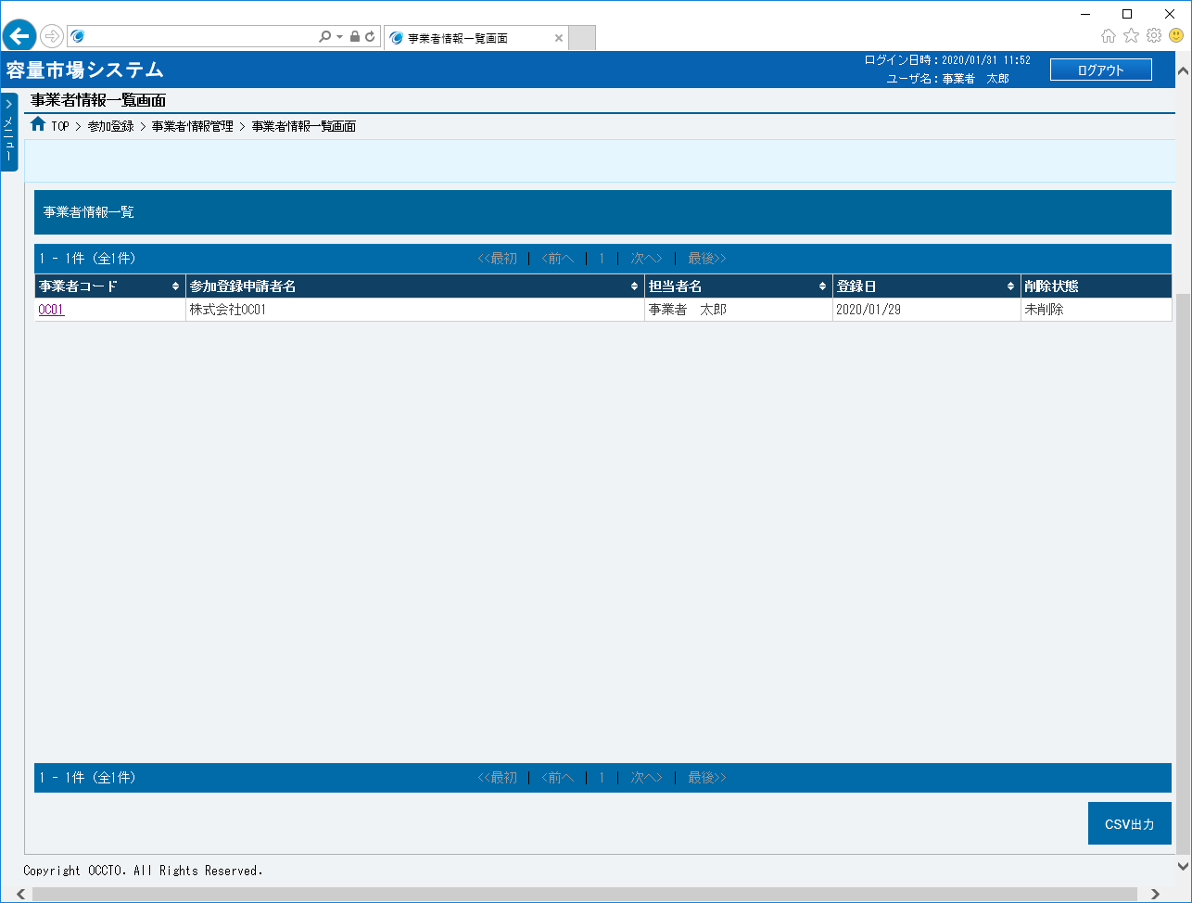
 |  | ⑦ | ページ遷移（上部）（リンク） | － | － | リンク | 検索結果・表示内容に応じてページ遷移のリンクを表示します。 ページを遷移する場合、クリックしてください。

 |  | ⑧ | 事業者コード（リンク） | － | － | リンク | 検索条件に該当した事業者の事業者コードが表示されます。 事業者の詳細情報を確認する場合、クリックしてください。

 |  | ⑨ | 参加登録申請者名 | － | － | 表示 | 検索条件に該当した事業者の参加登録申請者名が表示されます。

⑥
⑦
 |  | ⑩ | 担当者名 | － | － | 表示 | 検索条件に該当した事業者の担当者名が表示されます。
⑧
⑨
⑩
⑪
⑫
 |  | ⑪ | 登録日 | － | － | 表示 | 検索条件に該当した事業者の登録日が表示されます。

 |  | ⑫ | 削除状態 | － | － | 表示 | 検索条件に該当した事業者の削除状態が表示されます。

 |  | ⑬ | データ件数（下部） | － | － | 表示 | 検索結果・表示内容に応じて現在表示中のデータ件数（n-m件目）、データ全件数を表示します。

 |  | ⑭ | ページ遷移（下部）（リンク） | － | － | リンク | 検索結果・表示内容に応じてページ遷移のリンクを表示します。 ページを遷移する場合、クリックしてください。

 |  | ボタン

 |  | ⑮ | 検索 | － | － | ボタン押下 | 事業者情報を検索する場合、クリックしてください。

 |  | ⑯ | CSV出力（ボタン） | － | － | ボタン押下 | 検索した事業者情報一覧をダウンロードする場合、クリックしてください。

⑭
⑬
⑯

002
＜事業者情報の申込情報の照会＞

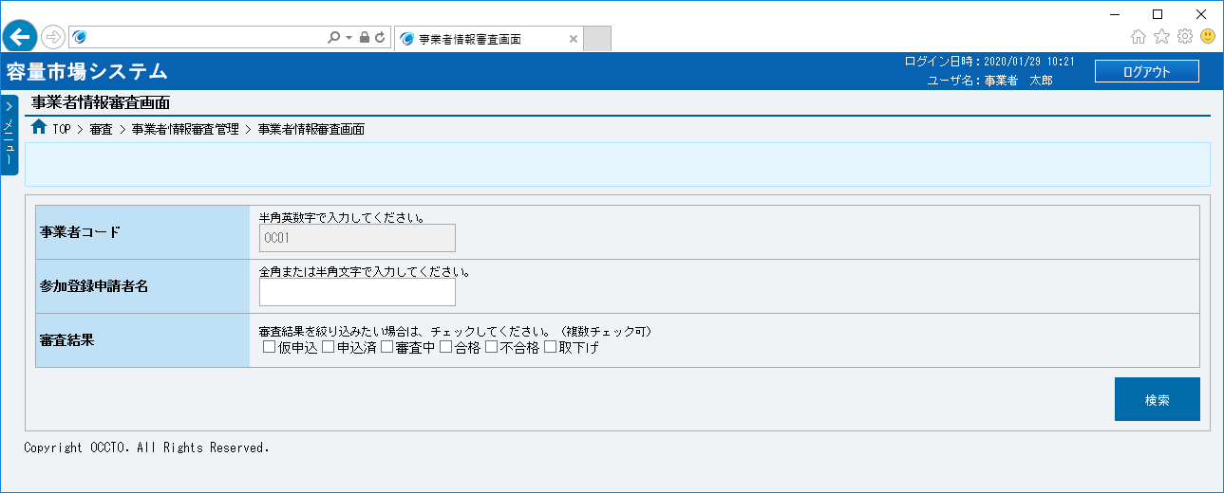
■事業者情報審査画面 | ■事業者情報審査画面_項目説明
 |  | 項目No | 項目名 | 必須／ 任意 | 桁数 | 入力方法 | 表示・入力内容

 |  | 検索条件

 |  | ① | 事業者コード | － | － | 表示 | ログインユーザの事業者コードが表示されます。

 |  | ② | 参加登録申請者名 | 任意 | 50 | 手入力 | 検索対象の参加登録申請者名を入力してください。
①
 |  | ③ | 審査結果 | 任意 | － | チェック ボックス | 検索対象の審査結果にチェックを入れてください。 （複数入力可能です）
②
 |  | 審査申込状況一覧（検索結果）
③
 |  | ④ | データ件数（上部） | － | － | 表示 | 検索結果・表示内容に応じて現在表示中のデータ件数（n-m件目）、データ全件数を表示します。

 |  | ⑤ | ページ遷移（上部） | － | － | リンク | 検索結果・表示内容に応じてページ遷移のリンクを表示します。 ページを遷移する場合、クリックしてください。

 |  | ⑥ | 申込ID | － | － | リンク | 検索条件に該当した申込情報の申込IDが表示されます。 各申込IDをクリックすると、別ウインドウで申込情報の詳細が表示されます。
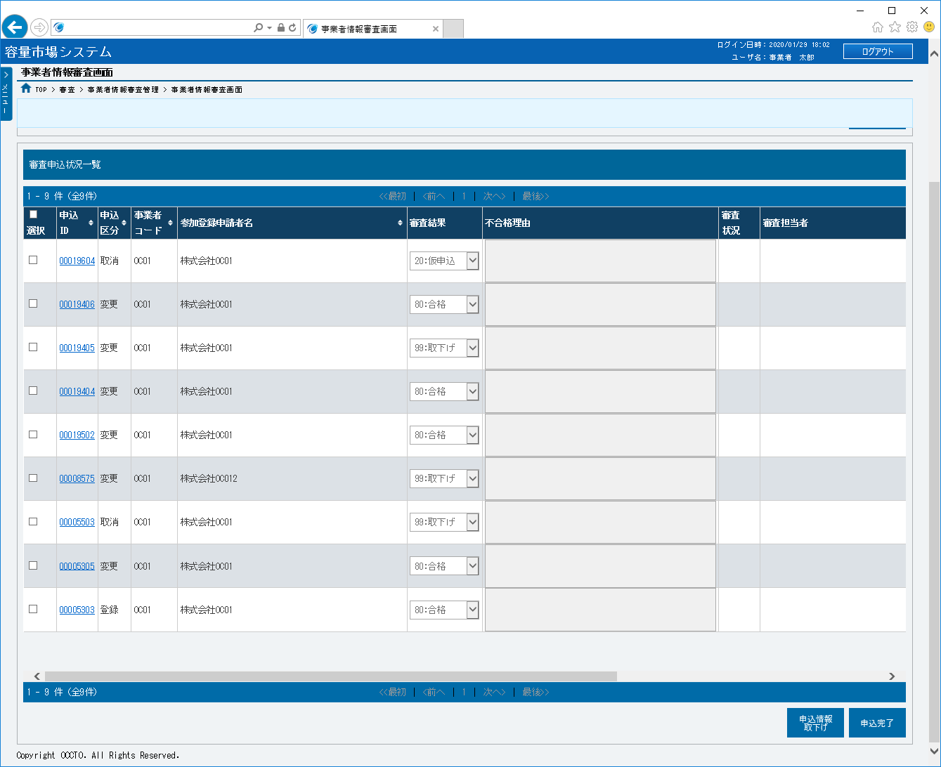
 |  | ⑦ | 申込区分 | － | － | 表示 | 検索条件に該当した申込情報の申込区分が表示されます。

 |  | ⑧ | 事業者コード | － | － | 表示 | 検索条件に該当した申込情報の事業者コードが表示されます。

 |  | ⑨ | 参加登録申請者名 | － | － | 表示 | 検索条件に該当した申込情報の参加登録申請者名が表示されます。

④
⑤
 |  | ⑩ | 審査結果 | － | － | 表示 | 検索条件に該当した申込情報の審査結果が表示されます。
⑥
⑦
⑧
⑨
⑩
⑪
⑫
⑬
 |  | ⑪ | 不合格理由 | － | － | 表示 | 検索条件に該当した申込情報の不合格理由が表示されます。

 |  | ⑫ | 審査状況 | － | － | 表示 | 空白になります。

 |  | ⑬ | 審査担当者 | － | － | 表示 | 空白になります。

 |  | ⑭ | 審査コメント | － | － | 表示 | 空白になります。

 |  | ⑮ | 反映日 | － | － | 表示 | 空白になります。

 |  | ⑯ | 更新日時 | － | － | 表示 | 空白になります。

 |  | ⑰ | データ件数（下部） | － | － | 表示 | 検索結果・表示内容に応じて現在表示中のデータ件数（n-m件目）、データ全件数を表示します。

 |  | ⑱ | ページ遷移（下部） | － | － | リンク | 検索結果・表示内容に応じてページ遷移のリンクを表示します。 ページを遷移する場合、クリックしてください。

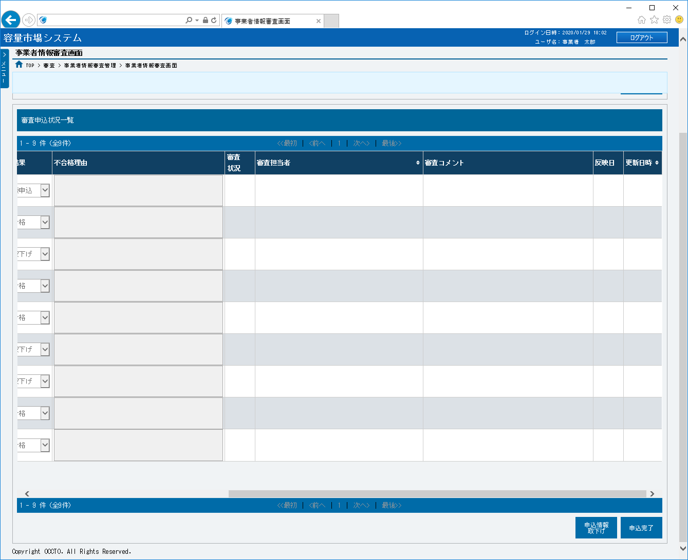

⑭
⑮
⑯

⑱
⑰

003
＜事業者情報の登録＞

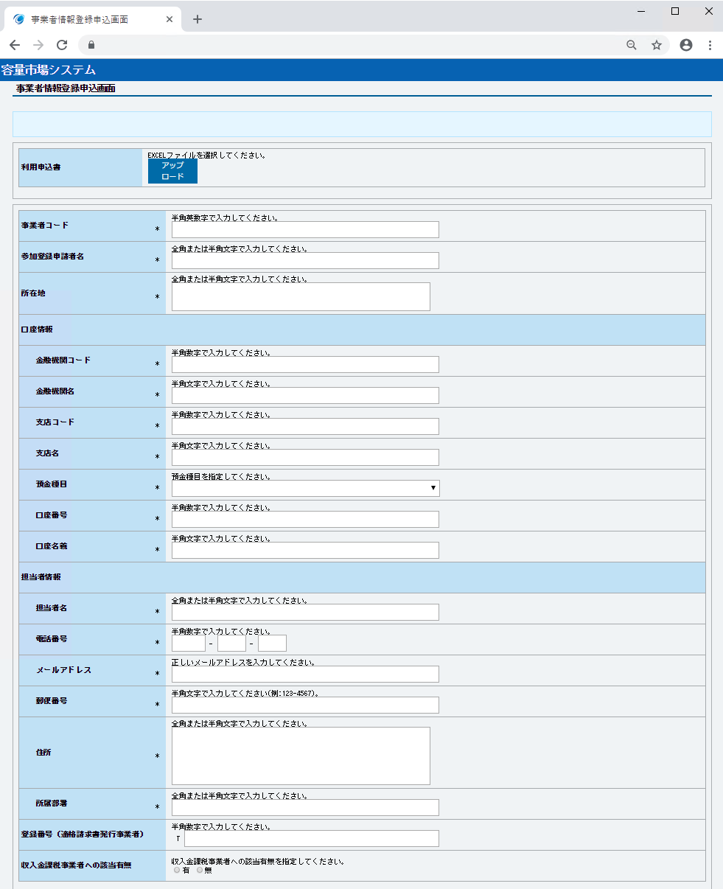
■事業者情報登録申込画面 | ■事業者情報登録申込画面_項目説明
 |  | 項目No | 項目名 | 必須／ 任意 | 桁数 | 入力方法 | 表示・入力内容

 |  | 利用申込書（利用申込書で事業者基本情報を入力する場合、クリックする）

 |  | ① | アップロード（ボタン） | － | － | ボタン押下 | 利用申込書で事業者基本情報を入力する場合、クリックしてください。 アップロード可能なファイルはExcelファイル(*.xlsx)とし、ファイルの最大アップロード容量は4.0MBまでです。 ※利用申込書は広域機関ホームページよりダウンロードできます。

①

 |  | 事業者基本情報（画面に事業者基本情報を入力する場合、必要項目を入力する）

 |  | ② | 事業者コード | 必須 | 4 | 手入力 | 事業者コードを入力してください。
②
③
 |  | ③ | 参加登録申請者名 | 必須 | 50 | 手入力 | 参加登録申請者名を入力してください。

④
 |  | ④ | 所在地 | 必須 | 80 | 手入力 | 所在地を入力してください。

 |  | ⑤ | 金融機関コード | 必須 | 4 | 手入力 | 金融機関コードを入力してください。

⑤
 |  | ⑥ | 金融機関名 | 必須 | 15 | 手入力 | 金融機関名を入力してください。

⑥
 |  | ⑦ | 支店コード | 必須 | 3 | 手入力 | 支店コードを入力してください。

⑦
 |  | ⑧ | 支店名 | 必須 | 15 | 手入力 | 支店名を入力してください。
⑧
 |  | ⑨ | 預金種目 | 必須 | － | リスト選択 | 預金種目を選択してください。
⑨
 |  | ⑩ | 口座番号 | 必須 | 7 | 手入力 | 口座番号を入力してください。
⑩
 |  | ⑪ | 口座名義 | 必須 | 30 | 手入力 | 口座名義を入力してください。
⑪
 |  | ⑫ | 担当者名 | 必須 | 50 | 手入力 | 担当者名を入力してください。

⑫
 |  | ⑬ | 電話番号 | 必須 | 13 | 手入力 | 電話番号を入力してください。※ 電話番号は５桁-4桁-4桁となります。

⑬
 |  | ⑭ | メールアドレス | 必須 | 256 | 手入力 | メールアドレスを入力してください。

⑭
 |  | ⑮ | 郵便番号 | 必須 | 8 | 手入力 | 郵便番号を「123-4567」形式で入力入力してください。
⑮
 |  | ⑯ | 住所 | 必須 | 200 | 手入力 | 住所を入力してください。

⑯
 |  | ⑰ | 所属部署 | 必須 | 20 | 手入力 | 所属部署を入力してください。

 |  | ⑱ | 登録番号（適格請求書発行事業者） | 任意 | 13 | 手入力 | 適格請求書発行事業者の登録番号を入力してください。 ※先頭1文字「T」は自動的に付与されるため、「T」以外の半角数字を入力してください
⑰

⑱
 |  | ⑲ | 収入金課税事業者への該当有無 | 任意 | － | ラジオボタン | 収入金課税事業者への該当有無を選択してください。

⑲
 |  | ⑳ | クライアント証明書ID | 必須 | 12 | 手入力 | クライアント証明書IDを入力してください。

 |  | ㉑ | シリアルNo | 必須 | 8 | 手入力 | クライアント証明書のシリアルNoを入力してください。 クライアント証明書のシリアルNoは英大文字または数字のみでの入力が可能です。発行されるクライアント証明書のシリアルNoに小文字や空白(スペース)が入っている場合は、画面入力の際に大文字に変換、空白(スペース)を削除して入力する必要があります。

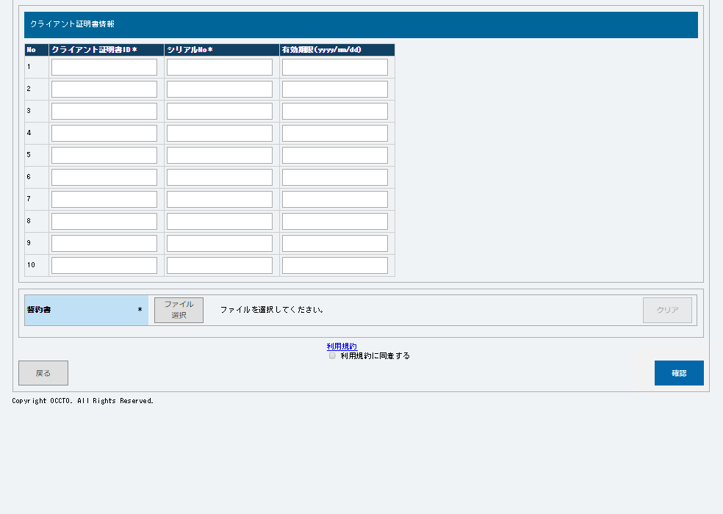

⑳
㉑
㉒

 |  | ㉒ | 有効期限 | 必須 | 10 | 手入力 | クライアント証明書の有効期限を「yyyy/mm/dd」形式で入力してください。

 |  | 誓約書

 |  | ㉓ | ファイル選択（ボタン） | 必須 | － | ボタン押下 | 容量市場に参加するための誓約書ファイルを選択してください。 アップロード可能なファイルはPDFファイル(*.pdf)とし、ファイルの最大アップロード容量は4.0MBまでです。 ※誓約書は広域機関ホームページよりダウンロードできます。

 |  | ㉔ | クリア（ボタン） | － | － | ボタン押下 | 誓約書のファイル選択で選択した内容（画面に表示しているファイル名）をクリアする場合、ボタンをクリックしてください。

㉓
㉔
 |  | 利用規約

 |  | ㉕ | 利用規約（リンク） | － | － | リンク | 容量市場に参加するための利用規約を確認する場合、クリックしてください。
㉕
㉗
㉖
㉘
 |  | ㉖ | 利用規約承諾 | 必須 | － | チェック ボックス | 容量市場に参加するための利用規約に承諾の上、チェックを入れてください。

 |  | ボタン

 |  | ㉗ | 戻る（ボタン） | － | － | ボタン押下 | ログイン画面へ戻る場合、クリックしてください。 画面に入力した情報がなくなります。

 |  | ㉘ | 確認（ボタン） | － | － | ボタン押下 | 申込内容を確認の上、申込を実施する場合、クリックしてください。

004
＜事業者情報の変更＞

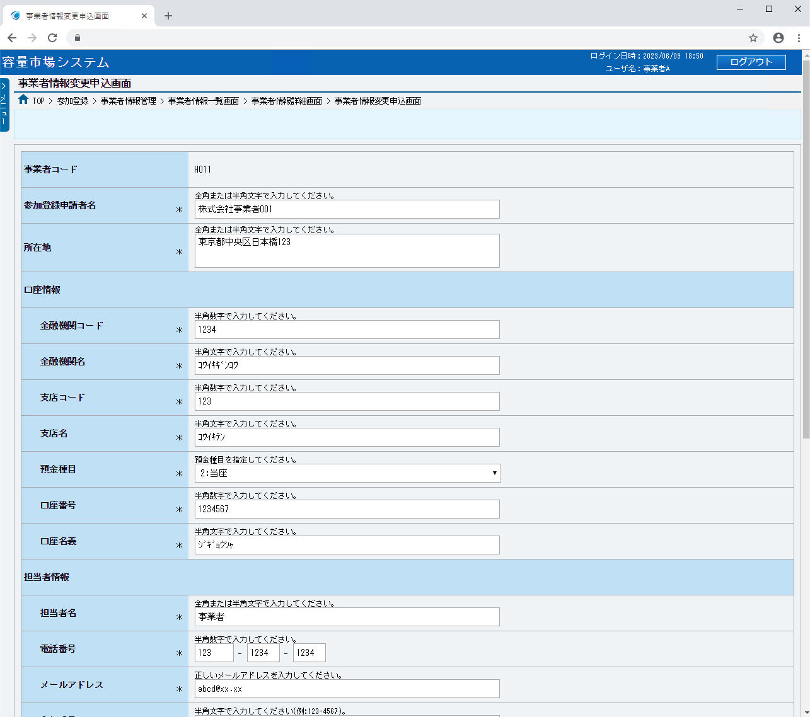
■事業者情報変更申込画面 | ■事業者情報変更申込画面_項目説明
 |  | 項目No | 項目名 | 必須／ 任意 | 桁数 | 入力方法 | 表示・入力内容

 |  | ① | 事業者コード | － | － | 表示 | 変更対象の事業者コードが表示されます。

 |  | ② | 参加登録申請者名 | 必須 | 50 | 手入力 | 参加登録申請者名を入力してください。

 |  | ③ | 所在地 | 必須 | 80 | 手入力 | 所在地を入力してください。

①
 |  | ④ | 金融機関コード | 必須 | 4 | 手入力 | 金融機関コードを入力してください。

②
 |  | ⑤ | 金融機関名 | 必須 | 15 | 手入力 | 金融機関名を入力してください。

③
 |  | ⑥ | 支店コード | 必須 | 3 | 手入力 | 支店コードを入力してください。

 |  | ⑦ | 支店名 | 必須 | 15 | 手入力 | 支店名を入力してください。

④
 |  | ⑧ | 預金種目 | 必須 | － | リスト選択 | 預金種目を選択してください。

⑤
 |  | ⑨ | 口座番号 | 必須 | 7 | 手入力 | 口座番号を入力してください。

⑥
 |  | ⑩ | 口座名義 | 必須 | 30 | 手入力 | 口座名義を入力してください。
⑦
 |  | ⑪ | 担当者名 | 必須 | 50 | 手入力 | 担当者名を入力してください。
⑧
 |  | ⑫ | 電話番号 | 必須 | 13 | 手入力 | 電話番号を入力してください。※ 電話番号は５桁-4桁-4桁となります。
⑨
 |  | ⑬ | メールアドレス | 必須 | 256 | 手入力 | メールアドレスを入力してください。
⑩
 |  | ⑭ | 郵便番号 | 必須 | 8 | 手入力 | 郵便番号を入力してください。

 |  | ⑮ | 住所 | 必須 | 200 | 手入力 | 住所を入力してください。
⑪
 |  | ⑯ | 所属部署 | 必須 | 20 | 手入力 | 所属部署を入力してください。
⑫
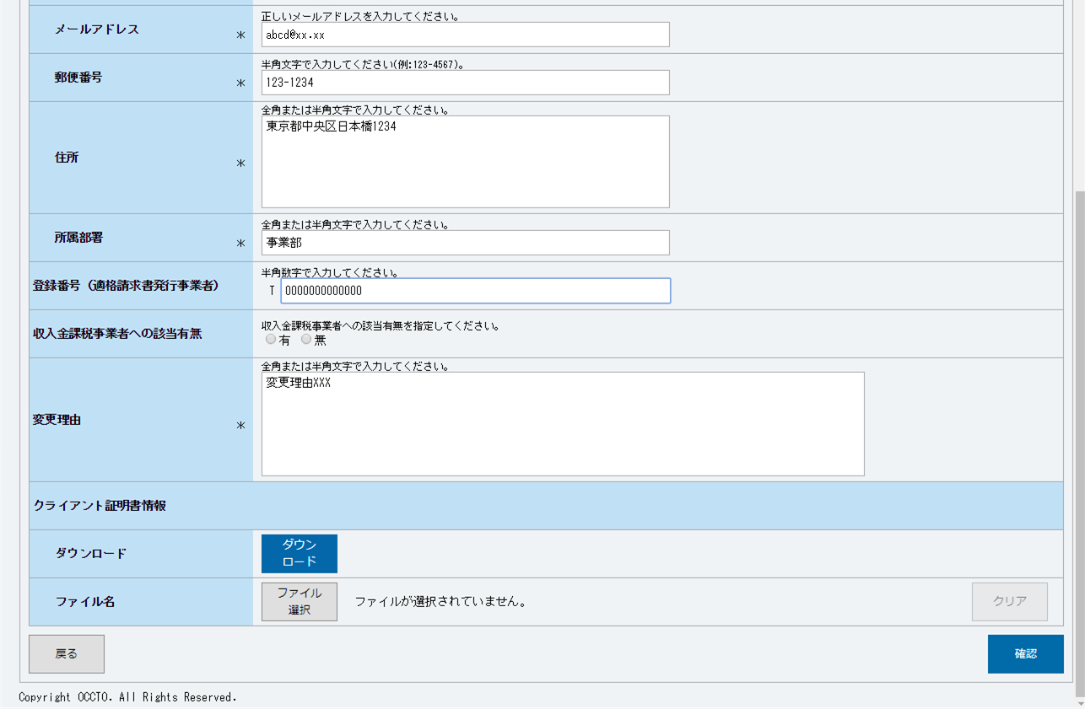
⑬
 |  | ⑰ | 登録番号（適格請求書発行事業者） | 任意 | 13 | 手入力 | 適格請求書発行事業者の登録番号を入力してください。 ※先頭1文字「T」は自動的に付与されるため、「T」以外の半角数字を入力してください

⑭
 |  | ⑱ | 収入金課税事業者への該当有無 | 任意 | － | ラジオボタン | 収入金課税事業者への該当有無を選択してください。

 |  | ⑲ | 変更理由 | 必須 | 400 | 手入力 | 変更理由を入力してください。
⑮
 |  | クライアント証明書情報

⑯
 |  | ⑳ | ダウンロード（ボタン） | － | － | ボタン押下 | クライアント証明書情報（クライアント証明書ID、シリアルNo、有効期限）を確認する場合、クリックしてください。
⑰

⑱
 |  | ㉑ | ファイル選択（ボタン） | 任意 | － | ボタン押下 | クライアント証明書情報を変更する場合、クリックしてください。 アップロード可能なファイルはExcelファイル(*.xlsx)とし、ファイルの最大アップロード容量は4.0MBまでです。

⑲
 |  | ㉒ | クリア（ボタン） | － | － | ボタン押下 | クライアント証明書情報のファイル選択で選択した内容（画面に表示しているファイル名）をクリアする場合、ボタンをクリックしてください。

 |  | ボタン

⑳
㉒
 |  | ㉓ | 戻る（ボタン） | － | － | ボタン押下 | 変更申込をやめる場合、クリックしてください。
㉑
㉓
㉔
 |  | ㉔ | 確認（ボタン） | － | － | ボタン押下 | 申込内容を確認の上、申込を実施する場合、クリックしてください。 初期状態では非活性となっています。項目を変更した後、クリックできるようになります。

005
＜事業者情報の取消＞

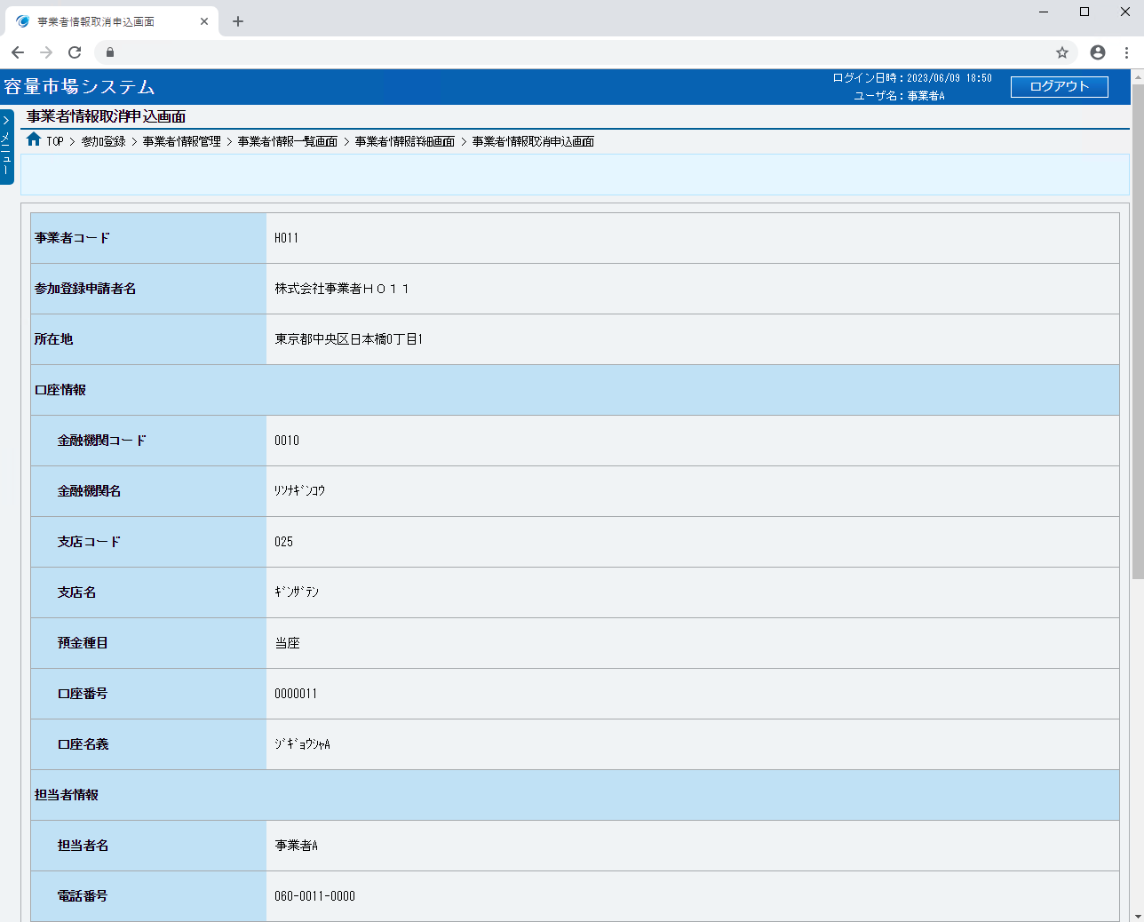
■事業者情報取消申込画面 | ■事業者情報取消申込画面_項目説明
 |  | 項目No | 項目名 | 必須／ 任意 | 桁数 | 入力方法 | 表示・入力内容

 |  | ① | 事業者コード | － | － | 表示 | 事業者コードが表示されます。

 |  | ② | 参加登録申請者名 | － | － | 表示 | 参加登録申請者名が表示されます。

 |  | ③ | 所在地 | － | － | 表示 | 所在地が表示されます。
①
 |  | ④ | 金融機関コード | － | － | 表示 | 金融機関コードが表示されます。
②
 |  | ⑤ | 金融機関名 | － | － | 表示 | 金融機関名が表示されます。
③
 |  | ⑥ | 支店コード | － | － | 表示 | 支店コードが表示されます。

 |  | ⑦ | 支店名 | － | － | 表示 | 支店名が表示されます。
④
 |  | ⑧ | 預金種目 | － | － | 表示 | 預金種目が表示されます。
⑤
⑥
 |  | ⑨ | 口座番号 | － | － | 表示 | 口座番号が表示されます。

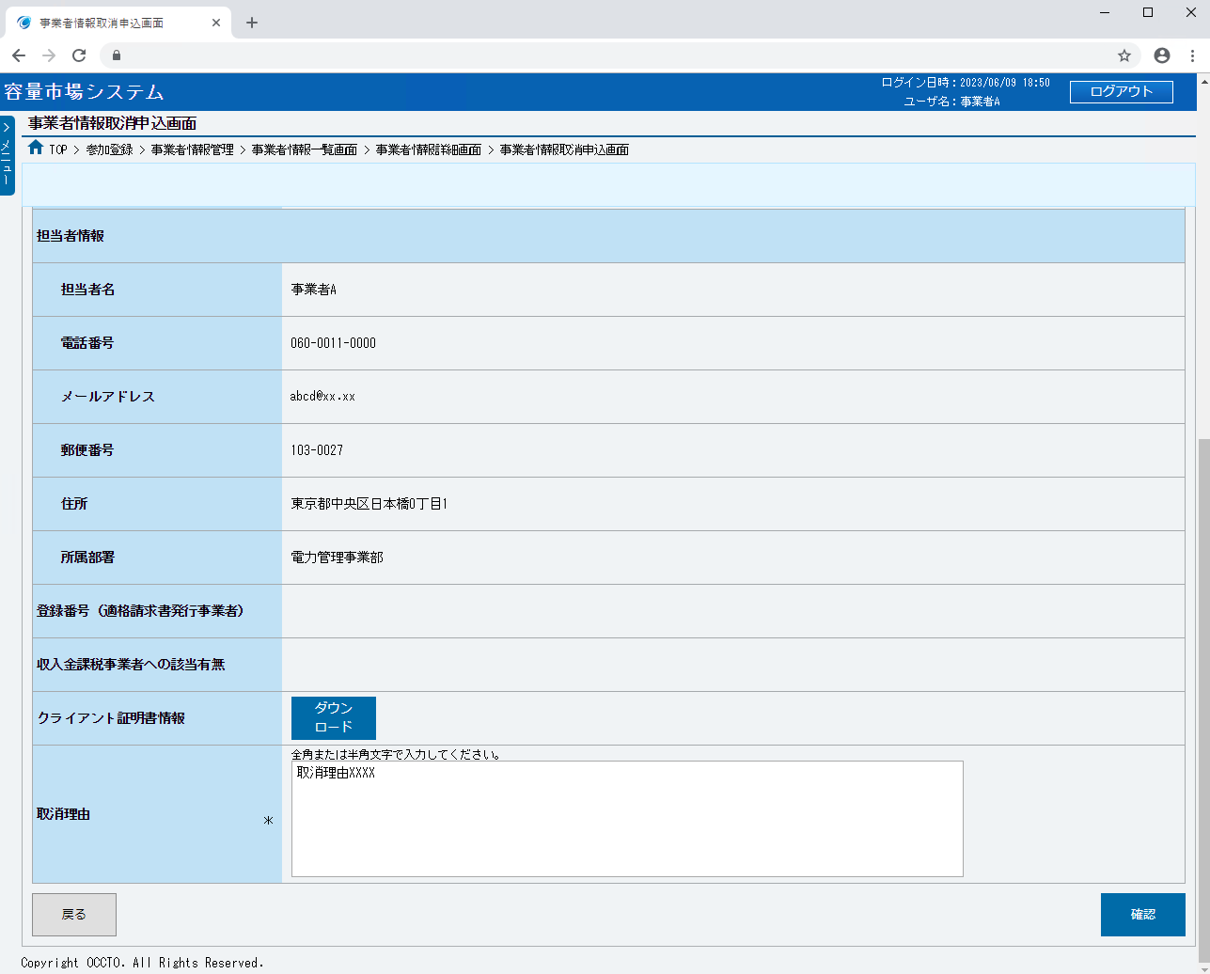
⑦
 |  | ⑩ | 口座名義 | － | － | 表示 | 口座名義が表示されます。

⑧
 |  | ⑪ | 担当者名 | － | － | 表示 | 担当者名が表示されます。

⑨
 |  | ⑫ | 電話番号 | － | － | 表示 | 電話番号が表示されます。

⑩
 |  | ⑬ | メールアドレス | － | － | 表示 | メールアドレスが表示されます。

 |  | ⑭ | 郵便番号 | － | － | 表示 | 郵便番号が表示されます。
⑪
 |  | ⑮ | 住所 | － | － | 表示 | 住所が表示されます。
⑫
 |  | ⑯ | 所属部署 | － | － | 表示 | 所属部署が表示されます。
⑬
 |  | ⑰ | 登録番号（適格請求書発行事業者） | － | － | 表示 | 適格請求書発行事業者の登録番号が表示されます。
⑭
 |  | ⑱ | 収入金課税事業者への該当有無 | － | － | 表示 | 収入金課税事業者への該当有無が表示されます。
⑮
⑯
 |  | ⑲ | ダウンロード（ボタン） | － | － | ボタン押下 | クライアント証明書情報（クライアント証明書ID、シリアルNo、有効期限）を確認する場合、クリックしてください。

⑰
 |  | ⑳ | 取消理由 | 必須 | 400 | 手入力 | 取消理由を入力してください。

⑱
 |  | ボタン
⑲
 |  | ㉑ | 戻る（ボタン） | － | － | ボタン押下 | 取消申込をやめる場合、クリックしてください。

 |  | ㉒ | 確認（ボタン） | － | － | ボタン押下 | 取消内容を確認の上、取消を実施する場合、クリックしてください。
⑳

㉑
㉒

006
＜事業者情報関連のメール＞

■事業者情報の申込受領
件名 | 【容量市場システム】事業者情報の登録申込を受け付けました | 【容量市場システム】事業者情報の変更取り下げを受け付けました
文面 | 参加登録申請者名 様 こちらは電力広域的運営推進機関 容量市場システム 管理者です。 事業者情報の登録申込を受け付けました。 【申請者名】 参加登録申請者名 【受付情報】 参加登録申請者名 【受付日時】 受付日時 (YYYY/MM/DD) (HH:MM) 電力広域的運営推進機関 容量市場システム 管理者 ※このメールはシステムより自動送信されています。差出人には返信しないでください。 | 参加登録申請者名 様 こちらは電力広域的運営推進機関 容量市場システム 管理者です。 事業者情報の変更取り下げを受け付けました。 【申請者名】 参加登録申請者名 【受付情報】 参加登録申請者名 【受付日時】 受付日時 (YYYY/MM/DD) (HH:MM) 電力広域的運営推進機関 容量市場システム 管理者 ※このメールはシステムより自動送信されています。差出人には返信しないでください。

変更申込／取消申込
取消取り下げ

■事業者情報の審査結果
件名 | 【容量市場システム】事業者情報の登録審査が合格になりました | 【容量市場システム】事業者情報の変更審査が合格になりました | 【容量市場システム】事業者情報の登録審査が不合格になりました
文面 | 参加登録申請者名 様 こちらは電力広域的運営推進機関 容量市場システム 管理者です。 事業者情報の登録審査が合格となりました。 【申請者名】 参加登録申請者名 【受付情報】 参加登録申請者名 【審査日】 登録完了日 (YYYY/MM/DD) 【特記事項】 ログイン情報 容量市場システムへログインし、パスワードの変更を行ってください。 ユーザID：(管理者ID) 仮パスワード：(仮パスワード) 電力広域的運営推進機関 容量市場システム 管理者 ※このメールはシステムより自動送信されています。差出人には返信しないでください。 | 参加登録申請者名 様 こちらは電力広域的運営推進機関 容量市場システム 管理者です。 事業者情報の変更審査が合格となりました。 【申請者名】 参加登録申請者名 【受付情報】 参加登録申請者名 【審査日】 登録完了日 (YYYY/MM/DD) 【特記事項】 審査結果は事業者情報審査画面にてご確認ください。 電力広域的運営推進機関 容量市場システム 管理者 ※このメールはシステムより自動送信されています。差出人には返信しないでください。 | 参加登録申請者名 様 こちらは電力広域的運営推進機関 容量市場システム 管理者です。 事業者情報の登録審査が不合格となりました。 【申請者名】 参加登録申請者名 【受付情報】 参加登録申請者名 【審査日】 登録完了日 (YYYY/MM/DD) 【特記事項】 なし 電力広域的運営推進機関 容量市場システム 管理者 ※このメールはシステムより自動送信されています。差出人には返信しないでください。

取消審査
変更審査／取消審査

登録作業者（管理者）ユーザ2件分のユーザIDと仮パスワードが別々のメールで通知されます
取消審査：事業者情報の取消に伴い、容量市場システムへのログインはできません。
変更審査／取消審査：審査結果は事業者情報審査画面にてご確認ください。

